Hoja1
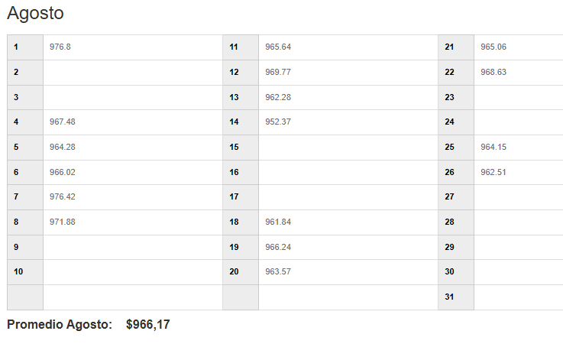

EMPRESA | FECHA | USD | TC | CLIENTE | GLOSA | Afecto IVA | NETO | IVA | TOTAL
DESWIK | 2025-08-26 | 84,526.00 | 962.51 | DESWIK Mining Consultants (Australia) Pty Ltd | IVA Proveedor extranjero F493-494-496-497-498 | SI | 81,357,120 | 15,457,853 | 96,814,973
DESWIK | 2025-08-26 | 25,983.42 | 962.51 | Sandvik Chile SA | IVA Proveedor extranjero GL 112 DS-DP2506 (reintegro expomin) | SI | 25,009,302 | 4,751,767 | 29,761,069
DESWIK | 2025-08-26 | 726.05 | 962.51 | Sandvik IT Services AB | IVA Proveedor extranjero 90390489-GL605 | SI | 698,830 | 132,778 | 831,608
DESWIK | 2025-08-26 | 150.00 | 962.51 | DESWIK CANADA | IVA Proveedor extranjero F.1371/W24-2346-C02 | SI | 144,377 | 27,432 | 171,808

